中-->青島
QINGDAO SCHEDULE - 名古屋 |  |  |  |  |  |  |  |  |  | 東京海運輸出営業所 TEL：03-6731-7721/FAX：03-6731-7351

Destination: Qingdao, China
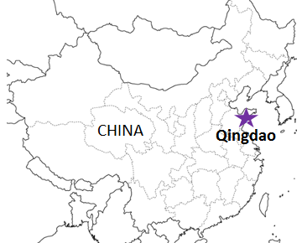
 |  |  |  |  |  |  |  |  |  |  | UPDATED : | 2024-04-26 | N
From Nagoya |  |  |  |  |  |  | ※国内消防法該当貨物の取り扱い休止中
VESSEL | VOY | CFS CUT |  | ETA |  | ETD |  | ETA
 |  | NGO |  | NGO |  | NGO |  | DAO

注意事項
危険品は受諾出来かねますのでご了承ください。
国内消防法該当品は搬入日に指定がございます。 事前に担当者にご確認の上、外貨にてご搬入ください。
段積み不可貨物、重量物、長尺貨物、背高貨物は 受託不可もしくは追加費用が発生する場合がございます。 詳細は担当者までお問合せ下さい。
貨物搬入の際には、下記３点をお願い致します。 ＊貨物にケースマークを貼付 ＊送り状に"にしてつ扱い"と記載 ＊送り状にケースマークの記載
木材を使用した梱包等については輸入地で規制がございます。 詳細は下記ご確認ください。 http://www.maff.go.jp/pps/j/konpozai/kuni/country.html
先船のスケジュール及び船名は、予告なく変更の 可能性がございます。予め御了承をお願い致します。
記載以外の仕向け地も承っております。お問合せください!
 |  |  |  |  |  | 0 DAYS |  | 4 DAYS
★ACACIA LIBRA | 2419W | 2024-05-01 | 水 | 2024-05-07 | 火 | 2024-05-07 | 火 | 2024-05-11 | 土
ACACIA LIBRA | 2420W | 2024-05-10 | 金 | 2024-05-14 | 火 | 2024-05-14 | 火 | 2024-05-18 | 土
ACACIA LIBRA | 2421W | 2024-05-17 | 金 | 2024-05-21 | 火 | 2024-05-21 | 火 | 2024-05-25 | 土
ACACIA LIBRA | 2422W | 2024-05-24 | 金 | 2024-05-28 | 火 | 2024-05-28 | 火 | 2024-06-01 | 土
ACACIA LIBRA | 2423W | 2024-05-31 | 金 | 2024-06-04 | 火 | 2024-06-04 | 火 | 2024-06-08 | 土

★本船名＝CUT日前倒し
※本船名＝本船変更
※本船名＝サービス無し
混載サービスのため、スケジュールや船名は予告なく変更する可能性がございます。ご依頼の前に、事前に最新のスケジュールを担当にご確認下さい。

注： にしてつに通関をご依頼される場合の搬入先は担当者にお問い合わせください。

貨物搬入先 | 会社名 |  |  | 住所 / 保税名称
名古屋 CFS | フジトランスコーポレーション |  |  | 海部郡飛島村東浜2-15-2 |  |  |  |  | NACCS: 5EW93
 |  |  |  | TEL: 0567-55-2401 |  |  |  |  | 担当: 渡邊,野々山様

